Sheet1
★検品について
特に下記の項目にご注意ください。
①ファスナープルの金具。・・・基本的に無傷でないと新品扱いできません。
②香水等の後天的に付着した匂い。・・・未使用でも付着した匂いがあると新品扱いできません。
③財布等の内側のよれ。
④ヌメ革の焼けムラ。
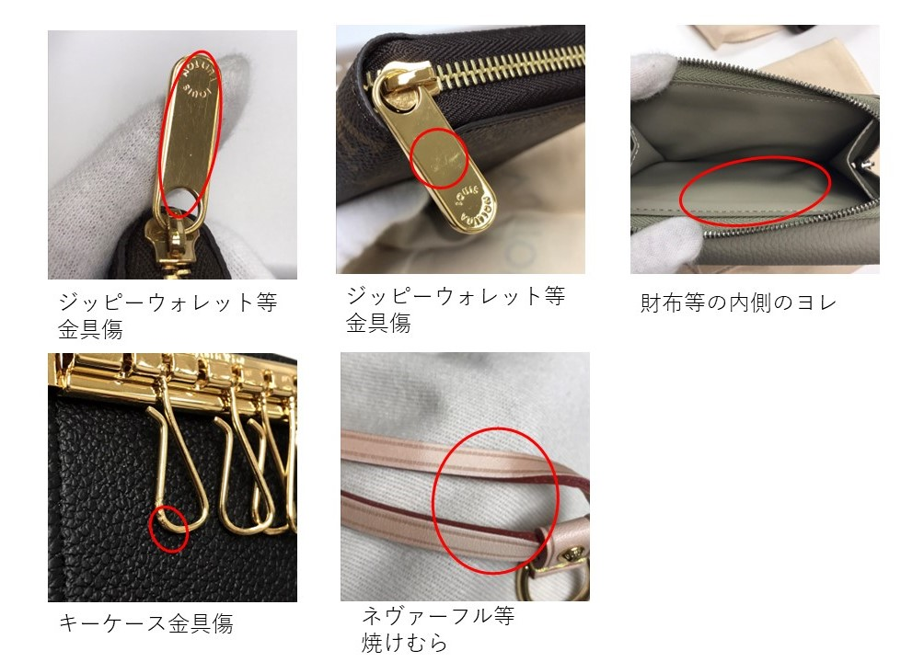

※記載金額につきましては、価格改定や市場(マーケット)の状況により、事前に連絡なく買取金額が変動する場合がございます。
※ 今月は財布の買取強化中！！ 商品によっては記載価格以上で買取します。 ※ 価格表に記載のない商品は、お問合せください。
2025/10/1~15 |  | Louis Vuitton 新品買取価格表

型番 | 素材 | 商品名 | 備考 | 税込定価 | 買取金額
M62630 | モノグラム | ミュルティクレ６ | アルマニャック | ¥42,900 | ¥31,317
M69517 | モノグラム | ミュルティクレ４ |  | ¥37,400 | ¥24,310
M25708 | モノグラム | ミュルティクレ４ | トニックレモン | ¥37,400 | ¥26,180 | 日本限定
M25906 | モノグラム | ミュルティクレ４ | ウジェニーピンク | ¥37,400 | ¥27,302 | 日本限定
M63801 | モノグラム | アンヴェロップ カルト ドゥ ヴィジット |  | ¥48,400 | ¥38,720
M60502 | モノグラム | オーガナイザー ドゥ ボッシュ |  | ¥63,800 | ¥47,850
M61733 | モノグラム | ポルト カルト サーンプル |  | ¥39,600 | ¥23,760
M60703 | モノグラム | ポルト カルト サーンプル | フューシャ | ¥39,600 | ¥23,760
M62650 | モノグラム | ポシェット クレ |  | ¥47,300 | ¥37,840
M13559 | モノグラム | カードキーケース ポシェット・クレ |  | ¥53,900 | ¥44,198
M83612 | モノグラム | ポルト クレ・ノア | オランプ ブルー | ¥68,200 | ¥47,740
M14529 | モノグラム | カードキーケース ポルト クレ・ノア | スウィートコーラル | ¥89,100 | ¥66,825
M14530 | モノグラム | ポルトフォイユ・ノア | アズールブルー | ¥97,900 | ¥73,425 | 日本限定
M83476 | モノグラム | ポルトフォイユ・ノア コンパクト | アルマニャック | ¥79,200 | ¥59,400
M83676 | モノグラム | ポルトフォイユ・ノア コンパクト | グレナード | ¥79,200 | ¥59,400
M60067 | モノグラム | ジッピー コインパース |  | ¥77,000 | ¥61,600
M61289 | モノグラム | エミリー ローズバレリーヌ | ローズバレリーヌ | ¥86,900 | ¥72,127
M60697 | モノグラム | エミリー フューシャ | フューシャ | ¥86,900 | ¥72,127
M61298 | モノグラム | ポルトフォイユ・クレマンス | ローズバレリーヌ | ¥90,200 | ¥74,866
M60742 | モノグラム | ポルトフォイユ・クレマンス | フューシャ | ¥90,200 | ¥73,062
M60895 | モノグラム | ミュルティプル |  | ¥77,000 | ¥57,750
M62288 | モノグラム | マルコ NM |  | ¥86,900 | ¥71,258
M66540 | モノグラム | ポルトフォイユ ブラザ |  | ¥105,600 | ¥84,480
M62472 | モノグラム | ポルトフォイユ･ヴィクトリーヌ | アルマニャック | ¥83,600 | ¥68,552
M62360 | モノグラム | ポルトフォイユ･ヴィクトリーヌ | ローズバレリーヌ | ¥83,600 | ¥68,552
M41938 | モノグラム | ポルトフォイユ･ヴィクトリーヌ | フューシャ | ¥83,600 | ¥67,716
M81880 | モノグラム | カードケース ポルト カルト・ロミー | アルマニャック | ¥59,400 | ¥44,550
M82739 | モノグラム | カードケース ポルト カルト･LV チャーム |  | ¥55,000 | ¥38,500
M14613 | モノグラム | ポケットウォレット・ＬＶ チャーム | アズールブルー | ¥95,700 | ¥74,646
M14628 | モノグラム | ポケットウォレット・ＬＶ チャーム | ゼスティライム | ¥95,700 | ¥74,646
M60531 | モノグラム | サラ |  | ¥97,900 | ¥81,257
M62235 | モノグラム | サラ ローズバレリーヌ | ローズ バレリーヌ | ¥97,900 | ¥79,299
M62234 | モノグラム | サラ フューシャ | フューシャ | ¥97,900 | ¥79,299
M62236 | モノグラム | サラ コクリコ | コクリコ | ¥97,900 | ¥80,278
M42616 | モノグラム | ジッピーウォレット | アルマニャック | ¥117,700 | ¥90,629
M41895 | モノグラム | ジッピーウォレット | フューシャ | ¥117,700 | ¥94,160
M41894 | モノグラム | ジッピーウォレット | ローズバレリーヌ | ¥117,700 | ¥94,160
M41896 | モノグラム | ジッピーウォレット | コクリコ | ¥117,700 | ¥94,160
M25914 | モノグラム | ジッピーウォレット | トニックレモン | ¥117,700 | ¥88,275 | 日本限定
M25813 | モノグラム | ジッピーウォレット | ミスティライラック | ¥117,700 | ¥88,275 | 日本限定
M62581 | モノグラム | ジッピー オーガナイザー | NM | ¥141,900 | ¥106,425
M62361 | モノグラム | ポルトモネ ロザリ | ローズ バレリーヌ | ¥58,300 | ¥47,806
M41939 | モノグラム | ポルトモネ ロザリ | フューシャ | ¥58,300 | ¥48,389
M82378 | モノグラム | ポルトフォイユ ルー | ローズ バレリーヌ | ¥105,600 | ¥87,648 | 新型
M82377 | モノグラム | ポルトフォイユ ルー | フューシャ | ¥105,600 | ¥87,648 | 新型
M68725 | モノグラム | ポルトフォイユ ドーヴィーヌ コンパクト |  | ¥140,800 | ¥105,600
M69431 | モノグラム | ポルトカルト レクト ヴェルソ | モノグラム | ¥91,300 | ¥68,475
M62933 | モノグラム | ポルトフォイユ ゾエ | ローズバレリーヌ | ¥81,400 | ¥67,562
M81665 | モノグラム | ポルトフォイユ セレスト | ローズ バレリーヌ | ¥86,900 | ¥70,389
M11380 | モノグラム | ポルトフォイユ リサ | グレナード | ¥79,200 | ¥63,360
M25691 | モノグラム | ポルトフォイユ リサ | ミスティライラック | ¥79,200 | ¥63,360
M25692 | モノグラム | ポルトフォイユ リサ | ウジェニーピンク | ¥79,200 | ¥63,360
M25693 | モノグラム | ポルトフォイユ リサ | アニエールグリーン | ¥79,200 | ¥63,360
M80348 | モノグラム | スリム パース | モノグラム | ¥77,000 | ¥60,060
M82640 | モノグラム カーフレザー | ポルトフォイユ・ウ゛ィクトリーヌ | ノワール | ¥133,100 | ¥106,480
M82398 | モノグラム カーフレザー | ポルトフォイユ・ウ゛ィクトリーヌ | グレージュ | ¥133,100 | ¥99,825
M46977 | モノグラム | スピーディ バンドリエール２５ | 25 | ¥288,200 | ¥201,740 | 新型
M46980 | モノグラム | スピーディ バンドリエール３０ | 30 | ¥298,100 | ¥202,708 | 新型
M46981 | モノグラム | スピーディ バンドリエール３５ | 35 | ¥308,000 | ¥190,960 | 新型
M46234 | モノグラム | スピーディ バンドリエール ２０ | ノワール | ¥364,100 | ¥262,152
M46222 | モノグラム | スピーディ バンドリエール ２０ | ベージュ | ¥364,100 | ¥262,152
M81085 | モノグラム | ナノ スピーディ |  | ¥288,200 | ¥201,740
M13146 | モノグラム | スピーディー・トランク ２０ |  | ¥493,900 | ¥271,645
M58009 | モノグラム | ミニ ポシェット アクセソワール |  | ¥111,100 | ¥72,215
M82766 | モノグラム | ポシェット アクセソワール | モノグラム ＮＭ | ¥250,800 | ¥183,084 | チェーン付き
M47515 | モノグラム | ポシェット コスメティックPM | PM | ¥84,700 | ¥63,525
M81896 | モノグラム | ポシェット フェリシー |  | ¥220,000 | ¥160,600 | 新型（内側の素材がスウェード調）
M12859 | モノグラム | ポシェット・ティレット ＭＩＮＩ | モノグラム | ¥301,400 | ¥195,910
M80874 | モノグラム | フォールド ミー ポーチ |  | ¥203,500 | ¥138,380
M83008 | モノグラム | ポシェット・リウ゛ |  | ¥310,200 | ¥201,630
M11946 | モノグラム | ネヴァーフル･インサイドアウト MM | ノワール | ¥460,900 | ¥299,585
M12061 | モノグラム | ネヴァーフル･インサイドアウト MM | タン | ¥460,900 | ¥299,585
M14994 | モノグラム | ネヴァーフル･インサイドアウト MM | マリーヌ | ¥460,900 | ¥299,585
M12096 | モノグラム | ネヴァーフル･インサイドアウト MM | モノグラム / ルージュ サリ | ¥346,500 | ¥225,225
M11947 | モノグラム | ネヴァーフル･インサイドアウト MM | モノグラム / ジョーヌ サフラン | ¥346,500 | ¥225,225
M12257 | モノグラム | ネヴァーフル･インサイドアウト MM | モノグラム / ローズ ポンディシェリ | ¥346,500 | ¥225,225
M12708 | モノグラム | ネヴァーフル･インサイドアウト MM | サリレッド | ¥346,500 | ¥235,620
M12707 | モノグラム | ネヴァーフル･インサイドアウト MM | ポンディシェリピンク | ¥346,500 | ¥235,620
M12779 | モノグラム | ネヴァーフル･インサイドアウト MM | サフランイエロー | ¥346,500 | ¥235,620
M12109 | モノグラム | ネヴァーフル･インサイドアウト BB | ダーク ファンゴ / モノグラム | ¥388,300 | ¥271,810
M12106 | モノグラム | ネヴァーフル･インサイドアウト BB | ローズ ポンディシェリ / モノグラム | ¥388,300 | ¥271,810
M12099 | モノグラム | ネヴァーフル･インサイドアウト BB | ブラック / モノグラム | ¥388,300 | ¥271,810
M46978 | モノグラム | ネヴァーフルＧＭ | ベージュ | ¥284,900 | ¥156,695 | 新型(内側の両サイドにLOUISVUITTONのロゴ)
M46975 | モノグラム | ネヴァーフルＭＭ | ローズベージュ | ¥277,200 | ¥207,900 | 新型(内側の両サイドにLOUISVUITTONのロゴ)
M46987 | モノグラム | ネヴァーフルＭＭ | スリーズ | ¥277,200 | ¥199,584 | 新型(内側の両サイドにLOUISVUITTONのロゴ)
M46979 | モノグラム | ネヴァーフルＰＭ |  | ¥267,300 | ¥200,475 | 新型(内側の両サイドにLOUISVUITTONのロゴ)
M46705 | モノグラム | ネヴァーフルＢＢ | ベージュ | ¥321,200 | ¥231,264
M46786 | モノグラム | ネヴァーフルＢＢ | ローズ ペオニー | ¥321,200 | ¥231,264
M46990 | モノグラム | アルマ ＢＢ | ＢＢ | ¥288,200 | ¥201,740 | 新型（ジップの下止めの部分にLVのイニシャルの刻印、またストラップが調整可能に変更）
M53151 | モノグラム | アルマＰＭ | ＰＭ | ¥308,000 | ¥184,800
M82717 | モノグラム | ナノ・アルマ | モノグラム | ¥280,500 | ¥196,350
M12996 | モノグラム | ビー アルマ チェーン |  | ¥394,900 | ¥256,685
M14013 | モノグラム | ダヌーブ |  | ¥365,200 | ¥237,380
M14014 | モノグラム | アマゾン |  | ¥347,600 | ¥225,940
M14016 | モノグラム | ナイル |  | ¥401,500 | ¥260,975
...

